Quartiere
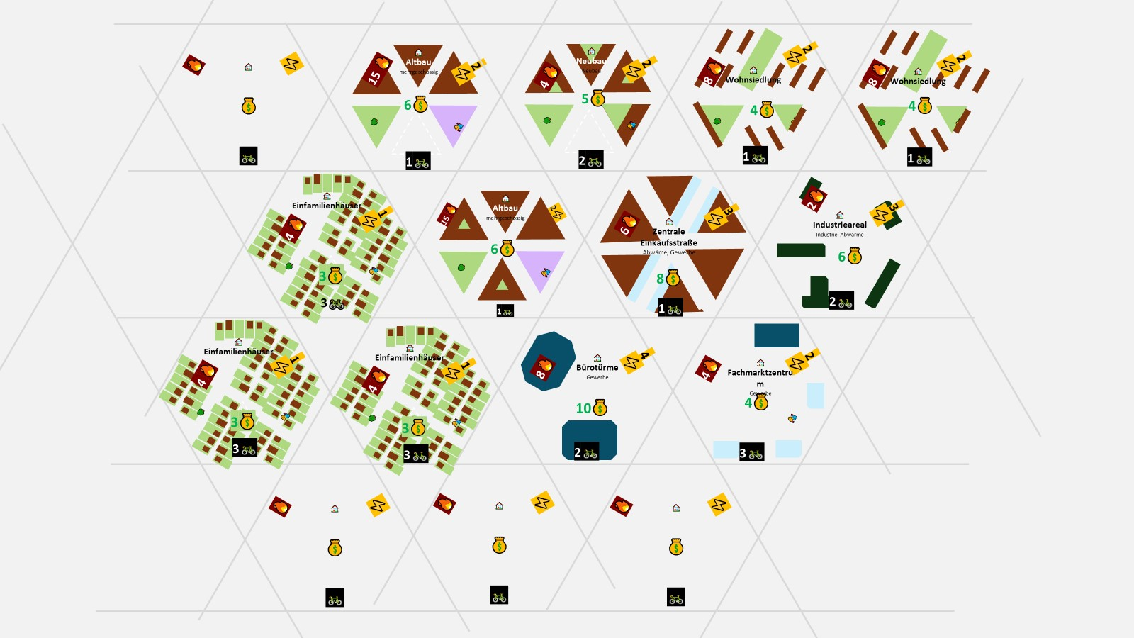
Titel | Icon | Kategorie | 💰 | 🤝 | 🛠️ | ☁️ | ⚡ | 🔥 | 🚲 | K | Tags | Kommentar
Altbau | 🏠 | Gebäude | 6 |  |  |  | -2 | -15 | -1 |  | Mehrgeschossig
Einfamilienhaussiedlung | 🏠 | Gebäude | 3 |  |  |  | -1 | -4 | -3
Neubau | 🏠 | Gebäude | 4 |  |  |  | -2 | -4 | -2 |  | Neubau | Gebäude
Wohnsiedlung | 🏠 | Gebäude | 2 |  |  |  | -2 | -3 | -1 |  | Gebäude
Industriepark | 🏠 | Gebäude | 6 |  |  | 1 | -6 |  |  |  | Industrie | Abwärme
Brache | 🏠 | Gebäude
Zentrale Einkaufsstraße | 🏠 | Gebäude | 2 |  |  |  | -4 | -4 | -1
Fachmarktzentrum | 🏠 | Gebäude | 3 |  |  |  | -4 | -4 | -3
Bürotürme | 🏠 | Gebäude | 3 |  |  |  | -4 | -3 | -2

Eigenverbrauch
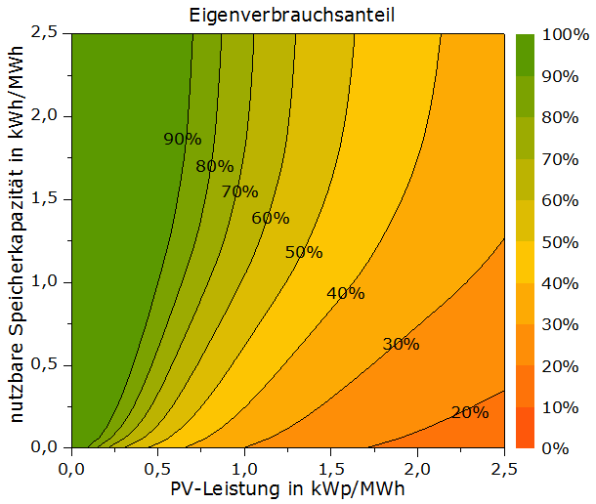
 | PV Eigenverbrauch Max
Bedarf |  | Eigenverbrauch
10 | 4 | 9
9 | 4 | 8
8 | 3 | 7
7 | 3 | 6
6 | 3 | 5
5 | 2 | 4
4 | 2 | 3
3 | 1 | 2
2 | 1 | 1
1 | 0 | 0
 | 1 |  | Produktion

